信用交易
融资融券市场交易数据统计(2023-08-30)

标的证券 | 融资融券余额（亿元） | 融资余额（亿元） | 融券余额（亿元） | 融资买入额（亿元） | 融资融券规模变化（亿元） | 融资余额增幅(‰) | 融券余额增幅(%)
统计数据 | 15,736.40 | 14,793.13 | 941.09 | 684.87 | 18.18 | 0.56 | 1.05
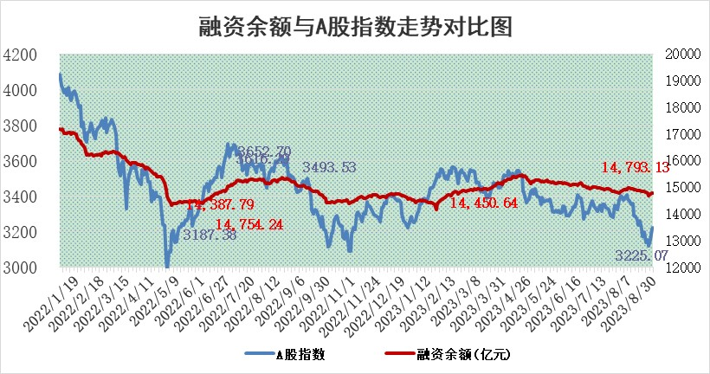

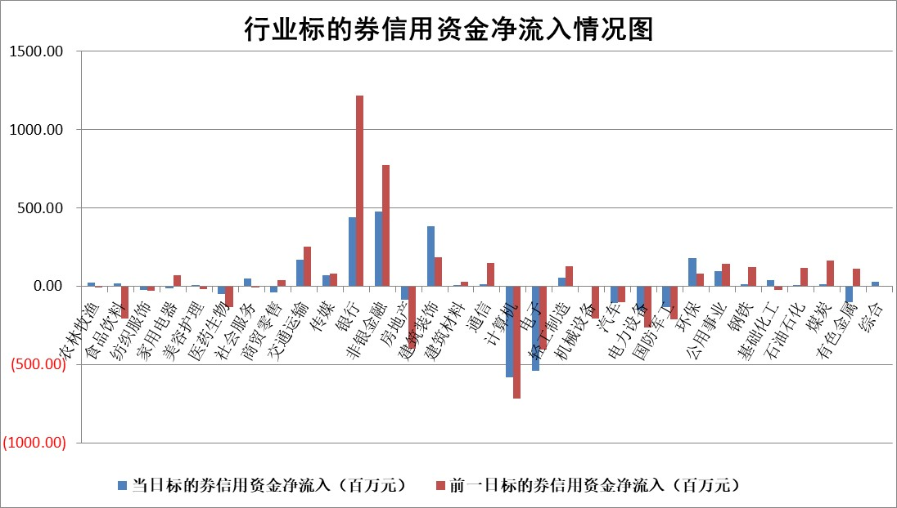

 |  |  |  |  |  |  |  | 2

标的基金代码 | 标的基金简称 | 融资余额/市值(%) | 融资余额增幅(%) | 融资买入额/成交金额(%) | （融资余额净增额-融券余额净增额）/市值(‱) | 融券余额降幅(%) | ABS[（融资余额净增额-融券余额净增额）/市值净增额-1](%)
159902 | 华夏中小板ETF | 0.00 | 0.00 | 0.00 | 0.00 | 0.00 | 100.00
159915 | 易方达创业板ETF | 2.32 | -4.44 | 593.97 | -10.62 | 3.26 | 70.71
159919 | 嘉实沪深300ETF | 3.55 | -0.63 | 2.82 | -0.02 | 44.30 | 100.02
159920 | 华夏恒生ETF | 66.42 | -0.05 | 8.41 | -3.64 | -0.18 | 117.48
159922 | 嘉实中证500ETF | 0.72 | -0.36 | 41.81 | -1.14 | -0.47 | 99.34
159925 | 南方沪深300ETF | 0.05 | 7.13 | 0.45 | 0.31 | 0.00 | 102.92
159928 | 消费ETF | 1.16 | -1.01 | 6.73 | -2.64 | -12.58 | 57.28
159934 | 易方达黄金ETF | 295.82 | -0.14 | 17.00 | -42.93 | 0.00 | 634.56
159939 | 全指信息技术ETF | 0.72 | -3.66 | 18.02 | -7.08 | -56.59 | 103.93
159940 | 全指金融地产ETF | 0.14 | -1.38 | 0.08 | -0.20 | 0.00 | 99.86
159995 | 半导体芯片ETF | 2.60 | -5.33 | 104.61 | -15.56 | -7.35 | 112.33
159997 | 天弘中证电子ETF | 1.65 | 12.86 | 6.28 | 18.51 | -1.51 | 94.91
159998 | 天弘中证计算机主题ETF | 0.53 | 2.15 | 0.09 | 0.09 | -2.05 | 99.96
510050 | 华夏上证50ETF | 8.68 | -0.77 | 82.24 | -9.88 | -50.28 | 91.66
510180 | 华安上证180ETF | 0.48 | -0.03 | 1.73 | -0.43 | -106.36 | 98.68
510880 | 华泰柏瑞红利ETF | 0.50 | 36.47 | 9.95 | 12.98 | -12.70 | 110.42
510900 | 易方达恒生H股ETF | 89.01 | -1.00 | 2.67 | -90.22 | 0.00 | 264.94
511010 | 5年期国债ETF | 9.05 | 0.07 | 0.21 | 0.67 | 0.00 | 96.48
511380 | 可转债及可交换债券ETF | 5.20 | -0.28 | 2.05 | -1.44 | 0.00 | 100.57
512000 | 全指证券ETF | 7.19 | 3.05 | 37.75 | 23.03 | 3.02 | 110.64
512010 | 沪深300医药卫生ETF | 4.61 | 0.94 | 51.28 | 4.57 | 1.81 | 93.67
512070 | 沪深300非银ETF | 2.33 | -0.30 | 236.92 | 0.36 | 8.88 | 107.76
512400 | 南方中证申万有色金属ETF | 1.30 | -1.57 | 0.33 | -2.94 | -7.15 | 78.93
512580 | 广发中证环保产业ETF | 1.24 | 0.55 | 0.36 | 0.68 | 0.09 | 107.68
512660 | 国泰中证军工ETF | 3.20 | -4.13 | 9.72 | -11.44 | 8.16 | 68.88
512800 | 华宝中证银行ETF | 15.91 | 0.55 | 2.41 | 11.44 | 6.27 | 103.41
512980 | 广发中证传媒ETF | 1.27 | -3.98 | 264.86 | -5.56 | -1.93 | 101.84
515030 | 华夏中证新能源汽车ETF | 2.31 | -0.89 | 19.32 | 1.03 | 9.12 | 107.31
515050 | 华夏中证5G通信主题ETF | 1.23 | -1.00 | 4.56 | -1.27 | -0.36 | 101.01
515070 | 华夏中证人工智能ETF | 2.96 | 2.11 | 2.83 | 6.11 | 0.00 | 97.89
标的股票比较指标 |  | 融资余额/流通A股市值(%) | 融资余额增幅(%) | 融资买入额/成交金额(%) | （融资余额净增额-融券余额净增额）/流通A股市值(‱) | 融券余额降幅(%) | ABS[（融资余额净增额-融券余额净增额）/流通A股市值净增额-1](%)
前十名标的个股 |  | 中天金融 | 爱柯迪 | 航锦科技 | 招标股份 | 皖仪科技 | 安联锐视
 |  | 庞大集团 | 美好医疗 | 通宝能源 | 铜牛信息 | 汇创达 | 骄成超声
 |  | 泽达易盛 | 诺思格 | 外高桥 | 国缆检测 | 华纺股份 | 五洲医疗
 |  | 蓝光发展 | 百胜智能 | 黔源电力 | 利和兴 | 元道通信 | 上海凯鑫
 |  | 仁东控股 | 新泉股份 | 冠农股份 | 冠中生态 | 山推股份 | 三孚新科
 |  | 首药控股 | 安联锐视 | 宝泰隆 | 荣信文化 | 润邦股份 | 伟思医疗
 |  | 大立科技 | 科顺股份 | 大商股份 | 百胜智能 | 欧比特 | 药石科技
 |  | 莱茵生物 | 天奇股份 | 惠博普 | 天奇股份 | 江苏吴中 | 键凯科技
 |  | 全柴动力 | 国缆检测 | 国新能源 | 嘉戎技术 | 连云港 | 中亦科技
 |  | 万得凯 | 唯捷创芯 | 中化国际 | 纽泰格 | 容知日新 | 光电股份
后十名标的个股 |  | 天沃科技 | 东睦股份 | 天沃科技 | 德邦科技 | 恒星科技 | 孩子王
 |  | 金圆股份 | 皖仪科技 | 金圆股份 | 东睦股份 | 山东矿机 | 嘉益股份
 |  | 哈工智能 | 思特威 | 哈工智能 | 英力股份 | 先惠技术 | 东睦股份
 |  | 正邦科技 | 立高食品 | 正邦科技 | 仕佳光子 | 万泽股份 | 优利德
 |  | 美好置业 | 普瑞眼科 | 美好置业 | 华康医疗 | 科思科技 | 极米科技
 |  | 宋都股份 | 威腾电气 | 宋都股份 | 联动科技 | 常山北明 | 拉卡拉
 |  | 华铁股份 | 英力股份 | 华铁股份 | 倍轻松 | 华帝股份 | 亿田智能 | ;
 |  | 阳光城 | 倍轻松 | 阳光城 | 五洲医疗 | 江苏北人 | 坤恒顺维
 |  | 紫鑫药业 | 德邦科技 | 紫鑫药业 | 南山智尚 | 声光电科 | 纽泰格
 |  | 中国中期 | 赛伦生物 | 中国中期 | 赢合科技 | 三湘印象 | 保隆科技
说明：1.以上普通交易数据和信用交易数据皆以交易日收盘后数据为基准；2.上述标的证券总数据只计算标的证券市场总数据，不包括从标的证券中调出去标的证券数据，所以与交易所公布的总值略有不同； 3.上述行业采用申万一级行业分类；4.以上标的基金和标的个股中比较的6个指标值中：前5个（从左至右）为正向指标，值越大排名越靠前；第6个为逆向指标，值越小，排名越靠前；5.第6个指标中ABS[]表示求绝对值，其主要用于考量信用资金相对净流入对股价相对净变化的贡献程度；6.数据来源：wind，交易所。

 | 证券代码 | 新增融资余额 | 融资买入额 | 融资买入增幅前10
远大智能 | 002689 | 28175353 | 42268582 | 199%
亚太股份 | 002284 | 21555247 | 34242865 | 82%
赛诺医疗 | 688108 | 72122899 | 101076547 | 78%
湖南发展 | 000722 | 66023557 | 137112987 | 75%
柘中股份 | 002346 | 14584119 | 36845980 | 58%
国城矿业 | 000688 | 24683149 | 48240585 | 54%
兆新股份 | 002256 | 1985058 | 4066269 | 52%
凯美特气 | 002549 | 33806472 | 61340055 | 52%
华昌达 | 300278 | 13474542 | 19303225 | 48%
新华联 | 000620 | 27311937 | 39201759 | 43%

 | 证券代码 | 新增融资余额 | 融资买入额 | 融资买入增幅前10
兔宝宝 | 002043 | 73310337 | 89923983 | 334%
捷昌驱动 | 603583 | 26026415 | 31686727 | 262%
湘财股份 | 600095 | 94196837 | 132280449 | 252%
中谷物流 | 603565 | 49103883 | 60098371 | 234%
中青宝 | 300052 | 24215352 | 31377809 | 98%
顾家家居 | 603816 | 138518545 | 188424210 | 78%
喜临门 | 603008 | 31503289 | 48351944 | 77%
财信发展 | 000838 | 10831830 | 17666790 | 74%
苏州银行 | 002966 | 10578096 | 19143736 | 72%
金诚信 | 603979 | 23858538 | 36098133 | 60%

